Planilha1
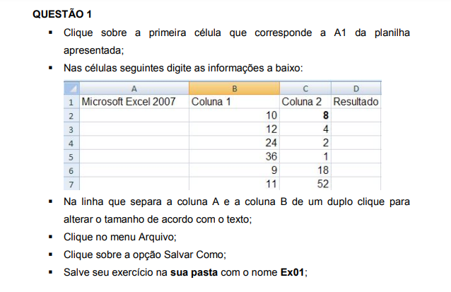
Microsoft Excel 2007 | Coluna 1 | Coluna 2 | Resultado
 | 10 | 8
 | 12 | 4
 | 24 | 2
 | 36 | 1
 | 9 | 18
 | 11 | 52

